界面&功能
创角 |  |  |  |  | 功能规则

 | 功能入口 |  |  |  |  |  | 创角相关规则
 |  |  |  |  |  | 1.基本规则 |  | 5功能点清单
 | 登录成功后进入 |  |  |  |  | ▶ | 单职业，选男女。需显示男女创角SHOWSTAND | 模块 | 类型 | 内容 | 优先级
 |  |  |  |  |  | ▶ | 最多创建3个角色 | 强化 | UI和资源 | 创角界面 | 1
 |  |  |  |  |  | ▶ | 账号无角色时，初始登录直接显示创角界面，否则默认显示选角界面 |  | UI和资源 | 选角界面 | 1
 |  |  |  |  |  | 2.解锁方式 |  |  | 功能逻辑 | 成功登录 | 1
 |  |  |  |  |  | ▶ | 成功登录账号 |  | 功能逻辑 | 创建角色 | 1
 |  |  |  |  |  |  |  |  | 功能逻辑 | 选择角色 | 1
 |  |  |  |  |  |  |  |  | 功能逻辑 | 删除角色 | 1
 |  |  |  |  |  |  |  |  | 功能逻辑 | 文本违规 | 2
 |  |  |  |  |  |  |  |  | 功能数值 | 无 | 3

 | 创角界面【当前为示例】

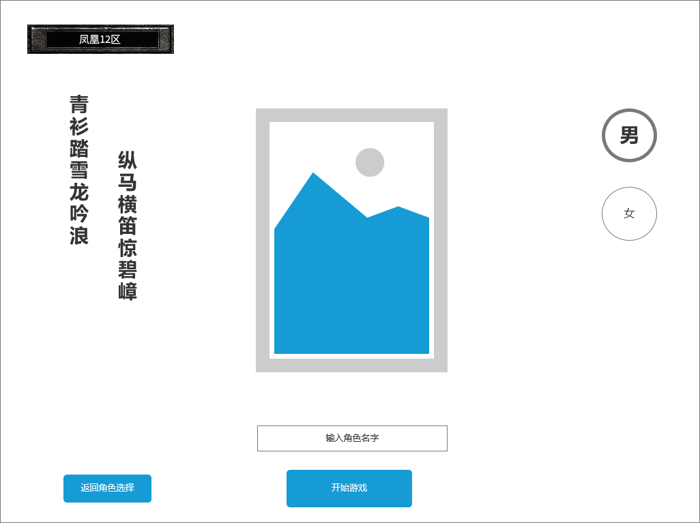
 | 创建角色界面-男 | 1.角色判词 |  |  |  | 创角相关规则
 |  | ▶ | 用美术字显示角色创建时判词，分男女
 |  | ▶ | 男角色 文本为：青衫踏雪龙吟浪，纵马横笛惊碧嶂 |  |  | 1.基本规则
2
3
 |  | ▶ | 女角色 文本为：红袖拈星凤点妆，凌波转刃碎萍光 |  |  | ▶ | 单职业，选男女。需显示男女创角SHOWSTAND
 |  |  |  |  |  | ▶ | 最多创建3个角色
 |  | 2.显示创角SHOWSTAND |  |  |  | ▶ | 账号无角色时，初始登录直接显示创角界面，否则默认显示选角界面
 |  | ▶ | 需与角色初始皮肤一致，具体需求见 美术需求文档 |  |  | ▶ | 不创建角色也可回退到选角界面，点击SHOWSTAND位置或左侧创角按钮均可再次进入创角界面进行创角
 |  | ▶ | 整体需一个创角背景图，和SHOWSTAND的站立的台子，UI方面进行设计 |  |  | ▶ | 名字手动输入，无随机名功能，文字必须符合最新屏蔽字库规范，如有违规需飘TIPS提醒违规
 |  | 3.性别选择 |  |  |  | ▶ | 创角界面可以回退到选角界面，选角界面回退到登录界面
 |  | ▶ | 该项目为单职业，创角只有性别区分
 |  | ▶ | 选择男时，显示男性角色创角SHOWSTAND，选择女时，显示女性角色创角SHOWSTAND
 |  | 4.返回角色选择界面
 |  | ▶ | 返回角色选择界面，如尚未创建任何角色，选角界面SHOWSTAND位置可能为空
 |  | 5.角色名字输入和开始游戏
 |  | ▶ | 需要手动输入角色名字，无随机名字功能
 |  | ▶ | 名字需符合最新屏蔽字规范要求且和和本服已有角色无重复
1
 |  | ▶ | 名字符合要求后点击开始游戏按钮可以直接进入游戏，无需返回角色选择页面

 | 无选框标示界面

4
5
 | 创建角色界面-女
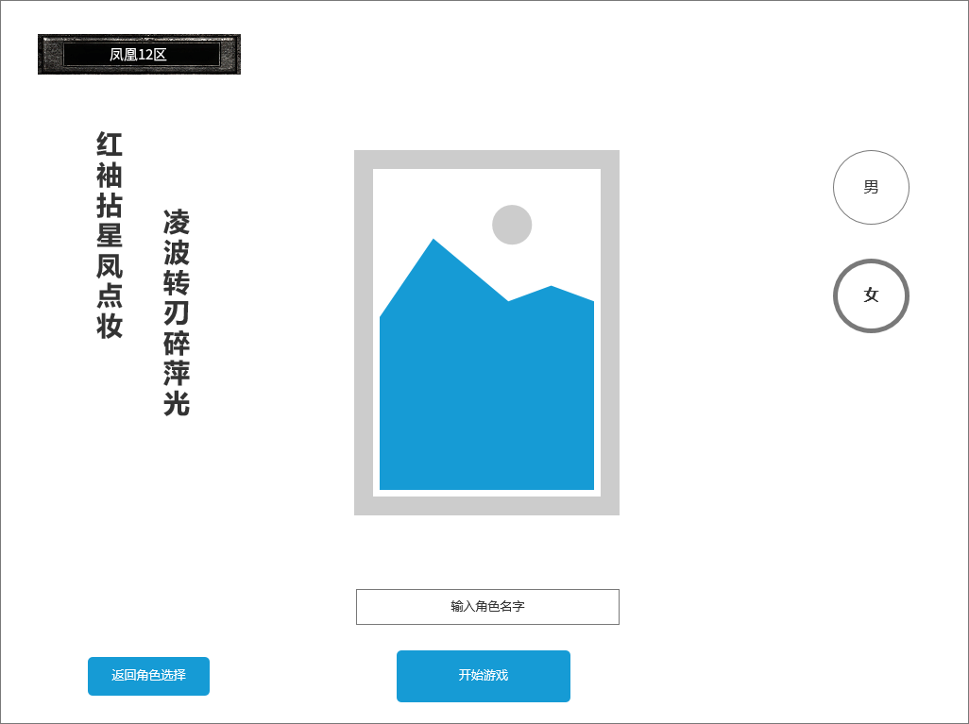

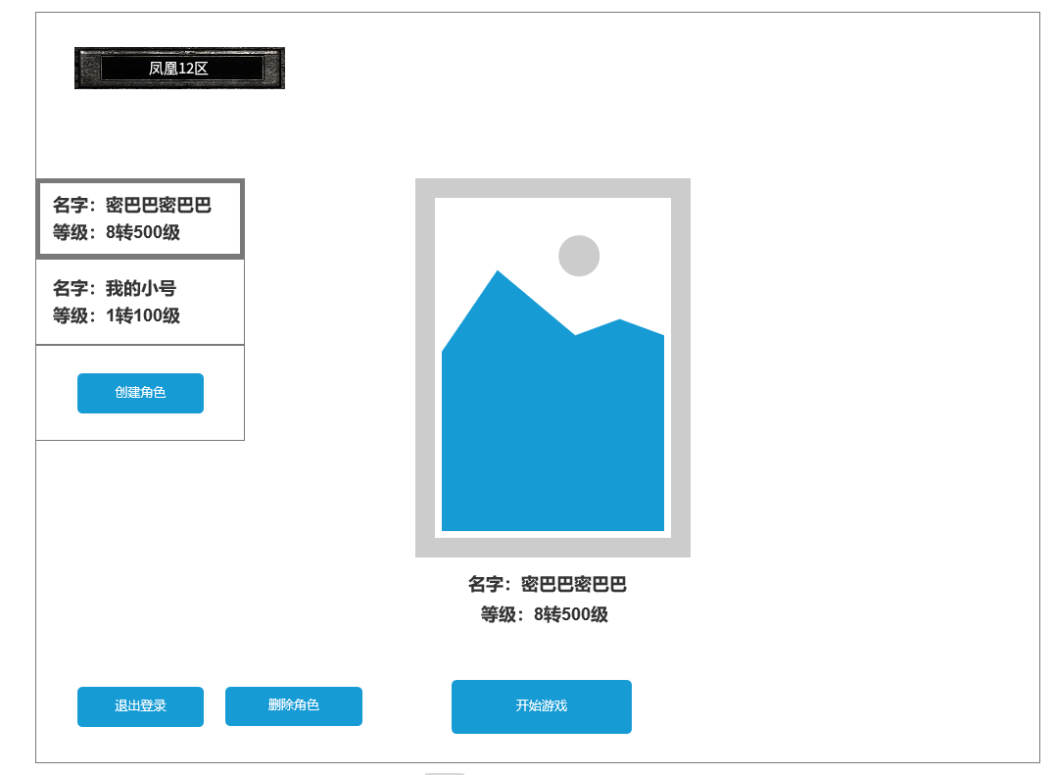
 | 角色选择界面-已有角色
 |  |  | 1.已有角色标签卡：显示角色名，等级
 |  |  | ▶ | 显示角色名
 |  |  | ▶ | 显示转生等级，等级
 |  |  | ▶ | 根据界面设计还可显示性别标识，不需要显示头像
 |  |  | ▶ | 需要一个选中状态
 |  |  | 2.创角按钮
 |  |  | ▶ | 已有角色不满3个时，点击进入创角界面
1
 |  |  | 3.当前已有角色SHOWSTAND
3
 |  |  | ▶ | 显示当前选中角色SHOWSTAND
 |  |  | ▶ | 如尚未创建任意角色就退回到选角界面，则此处美术字显示
 |  |  |  | 尚未创建任意角色 点击创建
 |  |  |  | 点击此区域，同样可进入创角界面
2
 |  |  | 4.退出登录
 |  |  | ▶ | 退出到注册登录界面
 |  |  | 5.删除角色
 |  |  | ▶ | 删除当前选中角色，会弹出删除角色确认框，确认后删除
 |  |  | ▶ | 当前无任何已有角色则置灰，无法操作
 |  |  | 6.开始游戏
 |  |  | ▶ | 选择当前已有角色进入游戏，如当前无任何已有角色，开始游戏置灰无法操作

4
5
6

 | 角色选择界面-尚未创建角色
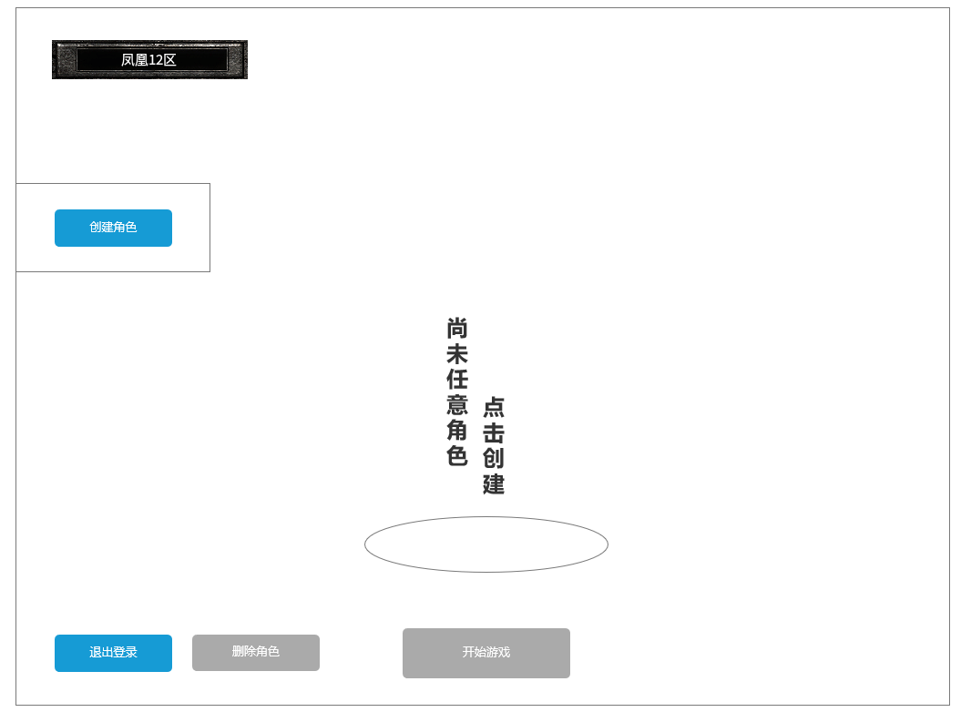

删除角色确认弹窗

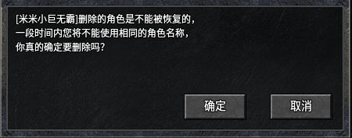

违规输入角色名 飘字提醒

参考界面
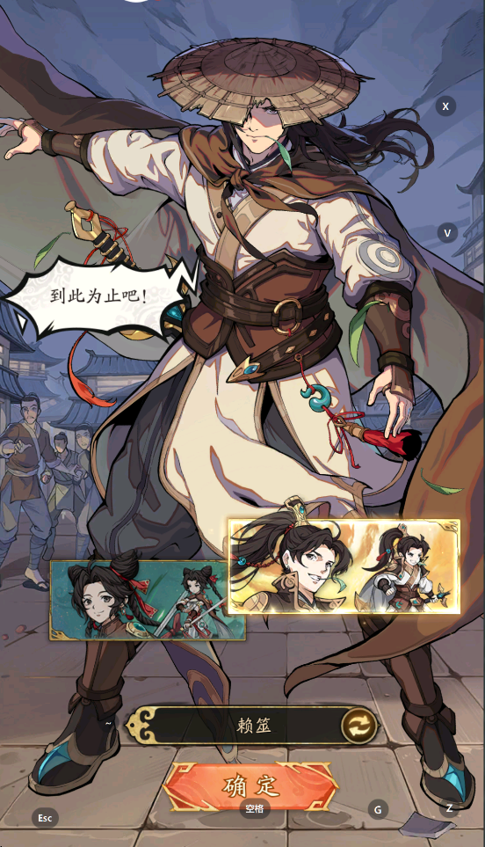
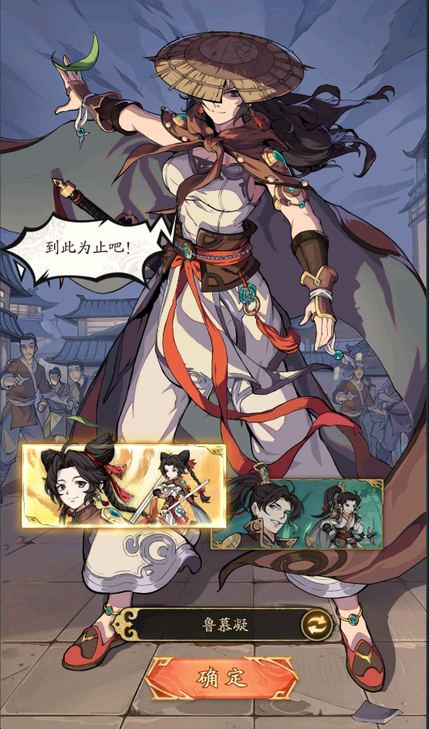
参考图

 | 参考游戏—群英风华录

